240930 FINAL
CONTAINEX
Containeranlage Technikum- / Wildbachstrasse 8400 Winterthur

Auftrag Nr. 240930

Bezeichnung | Image | Code | Menge | Preis | MwSt. % exkl. | % | Betrag

Klapptisch T-Fuss Tischplatte Melamin hellgrau HxLxB 740x1600x800mm | 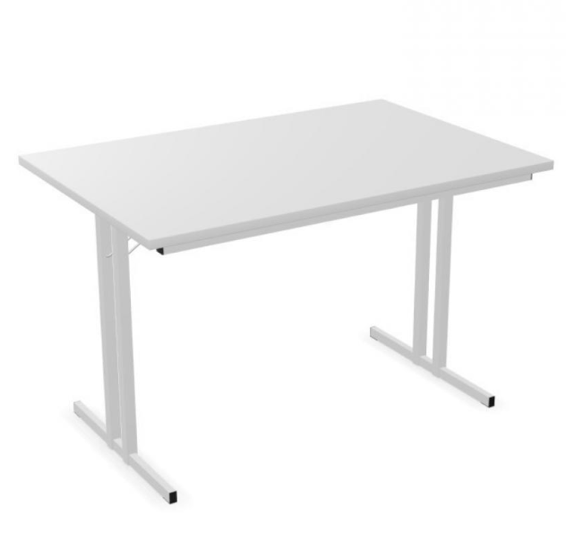 | ATENA | 30 | 217.75 | 8.1 | 25% | 4899.38
Klapptisch T-Fuss Tischplatte Melamin hellgrau HxLxB 740x1800x800mm |  | PMKABUY | 7 | 407.35 | 8.1 | 25% | 2138.59
Garderobenbank mit Lehne - BIANCA150 Holz 7 Haken aus Kunststoff PU HxBxT 1700x1500x400mm | 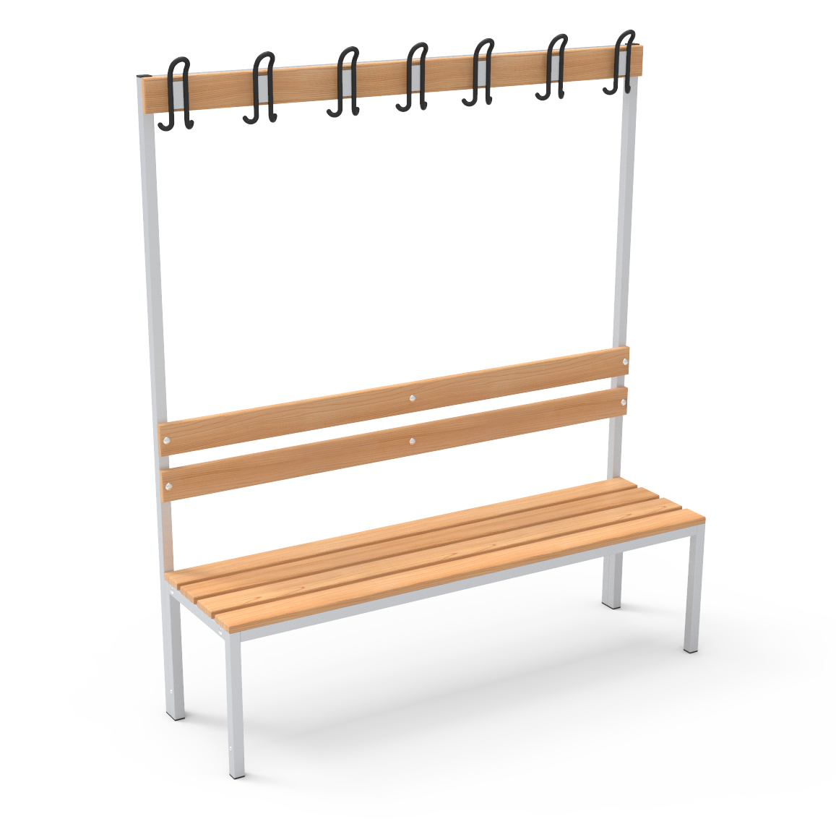 | 6017301-1 | 4 | 283.50 | 8.1 | 25% | 850.50
Schuhrost für Garderobenbank 1500mm |  | 6017251 | 4 | 43.95 | 8.1 | 25% | 131.85
Kühlschrank KSTK205 Nettoinhalt Kühlschrank: 169 Liter Nettoinhalt Gefrierfach: 37 Liter Energieeffizienzklasse E HxBxT: 1430x545x555mm inkl. VRG |  | 102209 | 2 | 540.00 | 8.1 | 25% | 810.00
Garderobenschrank Metall 2 Spinde - CARLOS Farbe grau RAL 7035 mit blauen Türen RAL 5010 HxLxT 1800x600x500mm | 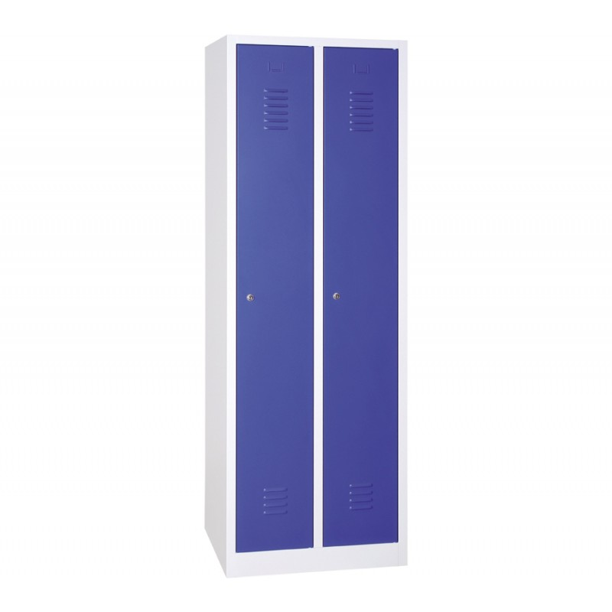 | 6010120-5010 | 10 | 278.00 | 8.1 | 25% | 2085.00
Regal Metall - KLEINY 4 Regalböden, 5 Orderhöhen, hellgrau RAL 7035 Farbe hellgrau RAL 7035 Belastbarkeit max. 20kg/Tablar HxBxT 1800x800x380mm | 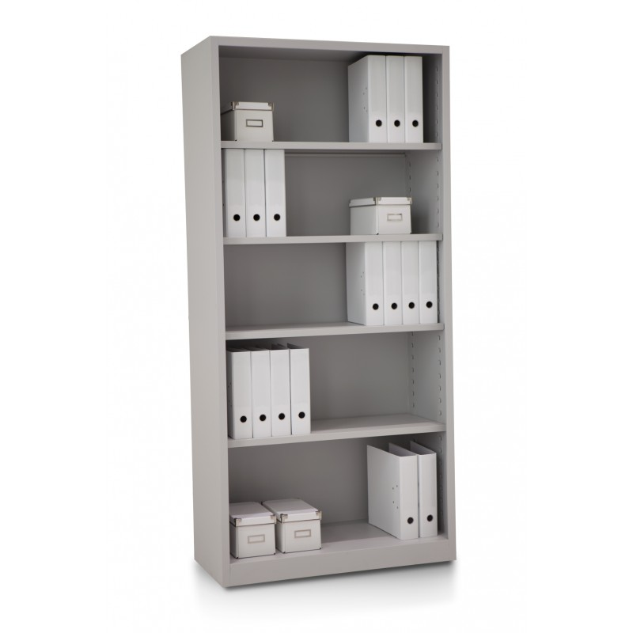 | 6110141 | 6 | 298.00 | 8.1 | 25% | 1341.00
Schiebetürenschrank Metall Zylinderschloss mit 2 Schlüssel Farbe hellgrau RAL 7035 Belastbarkeit max. 20kg/Tablar HxBxT 1950x100x450mm | 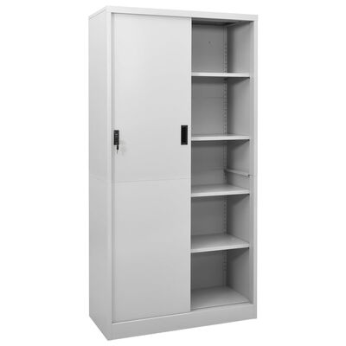 | PMKABUY REF 6112120 | 8 | 410.20 | 8.1 | 25% | 2461.20
Rollcontainer 3 Schubladen, Metall - TYRION Farbe hellgrau RAL 7035 HxBxT 570x460x600mm | 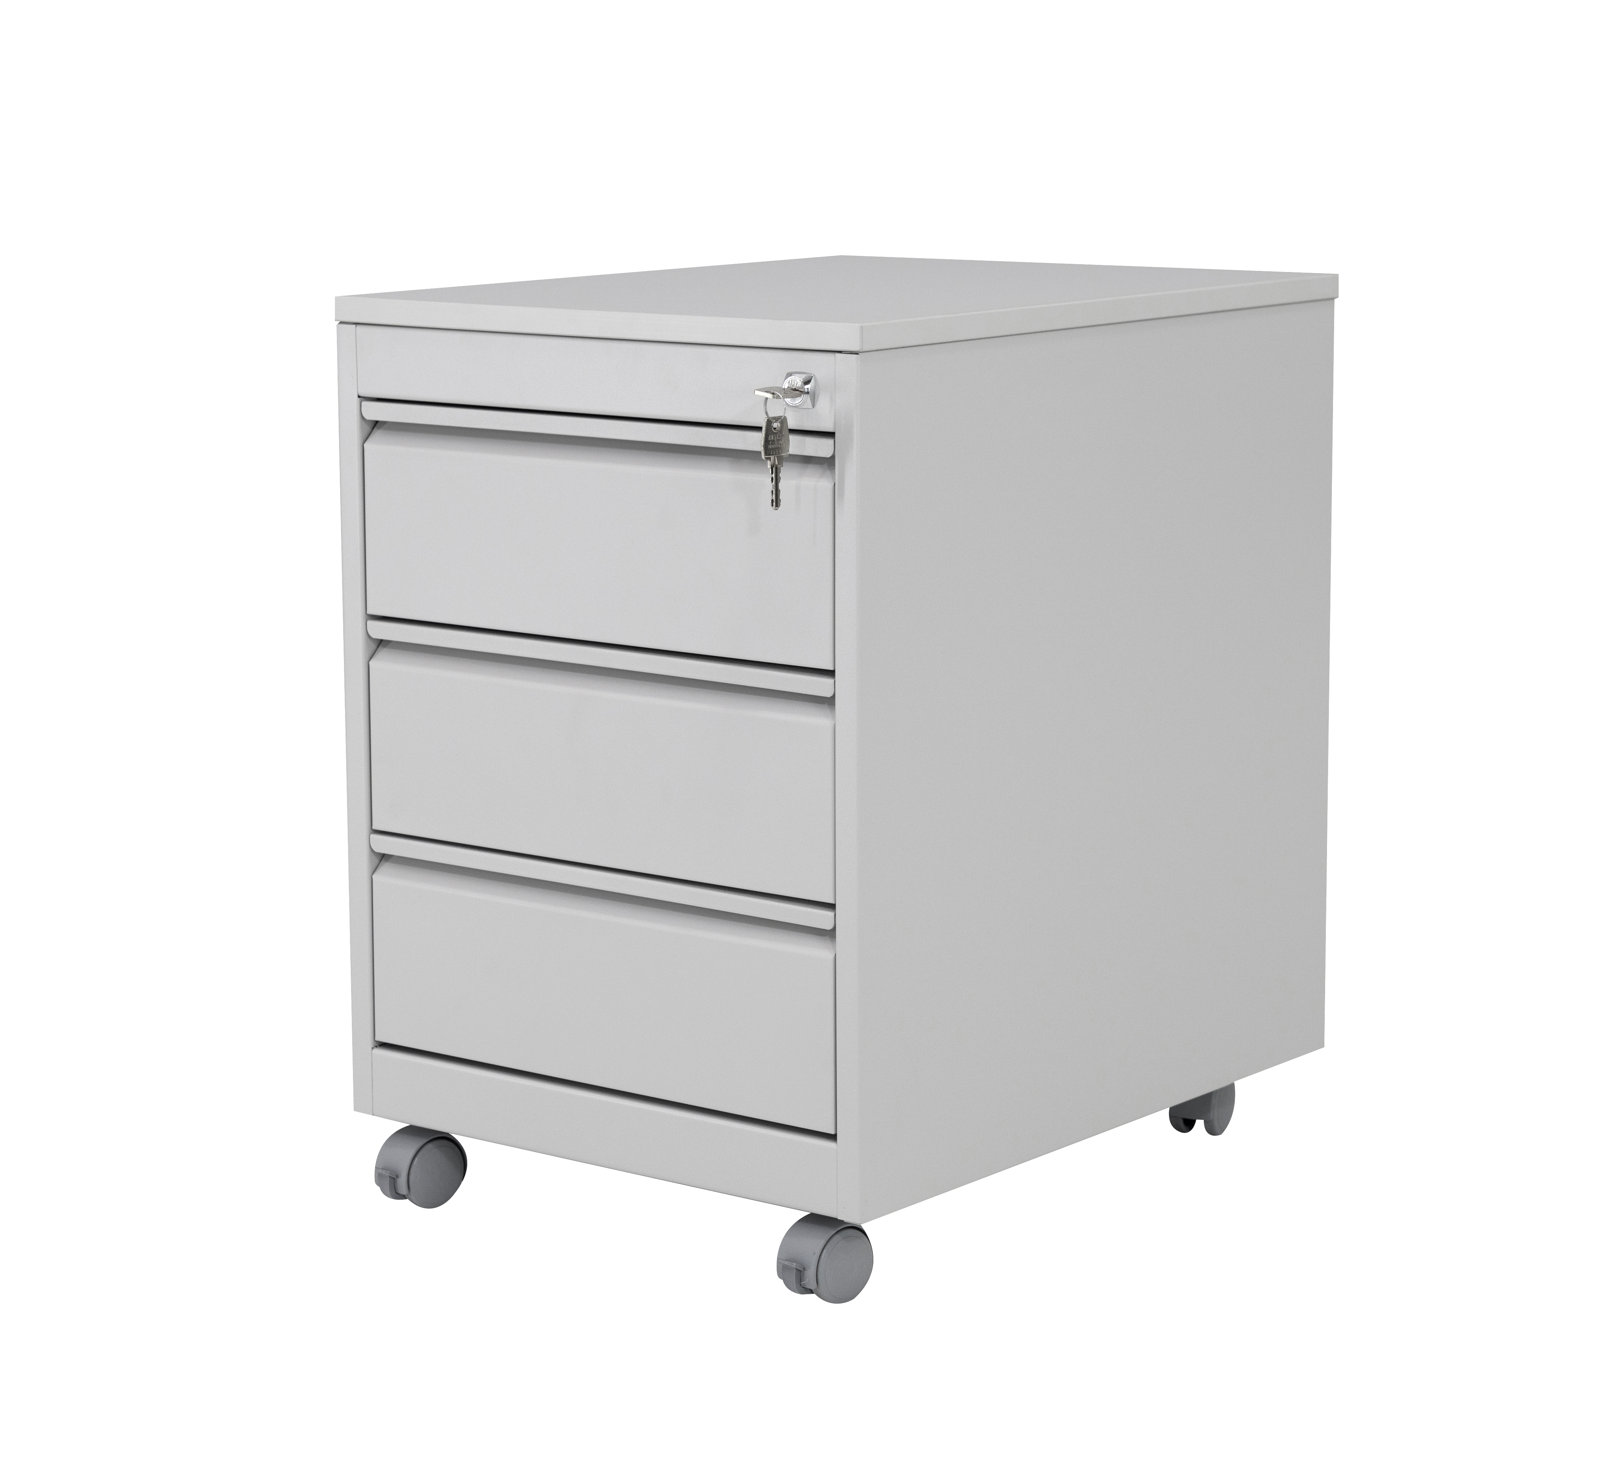 | 5410110 | 8 | 206.35 | 8.1 | 25% | 1238.10
Flügeltürenschrank Metall - FRANK Zylinderschloss mit 2 Schlüssel Farbe hellgrau RAL 7035 Belastbarkeit max. 20kg/Tablar HxBxT 1950x920x420mm | 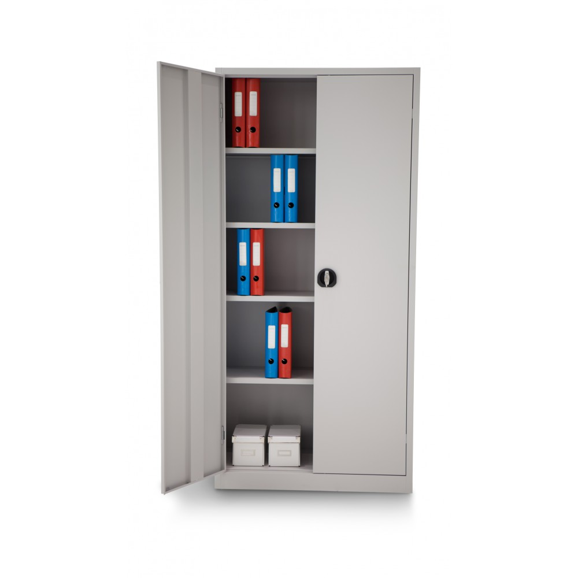 | 6110110 | 4 | 393.95 | 8.1 | 25% | 1181.85
Planschrank Metall - MARKUS 18 kl.& 2 gr. Fächer Farbe hellgrau RAL 7035 HxBxT 1950x920x420mm | 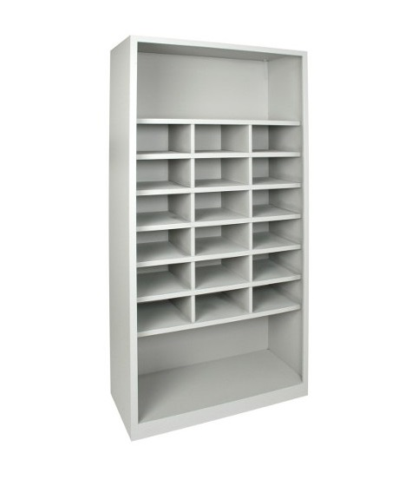 | 6110146 | 4 | 535.10 | 8.1 | 25% | 1605.30
Bürodrehstuhl mit Synchronmechanik - ELOISA/2 Anti-Schock-System. Netzrückenlehne höhenverstellbar. Kunststoff-Fusskreuz schwarz, 4D Armlehnen, Kapazität 120kg Benutzung bis 8h/Tag Sitzfläche HxBxT 440-520x500x450mm Stuhl HxBxT 1080-1160x640x680mm | 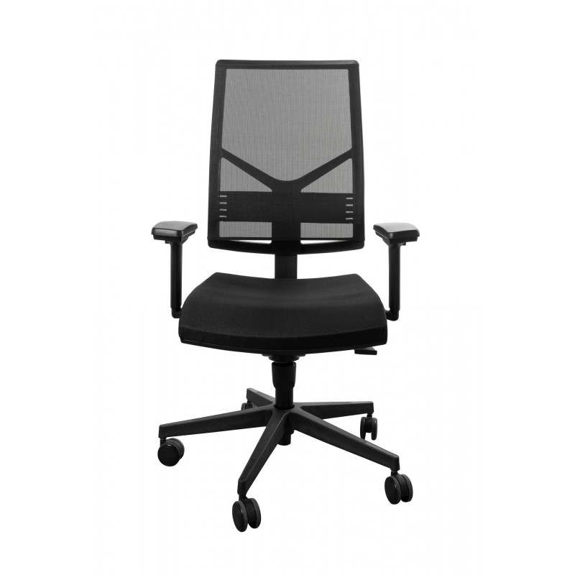 | 1850AR12D2 | 8 | 481.40 | 8.1 | 25% | 2888.40
Besucherstühle : FARBEN wählbar
Besucherstuhl MOON Verchromtes Stahlgestell Sitz- und Rückenfläche Stoff Stapelbar bis zu 5 Stk. Sitzhöhe 480mm HxLxT: 865x515x575mm | 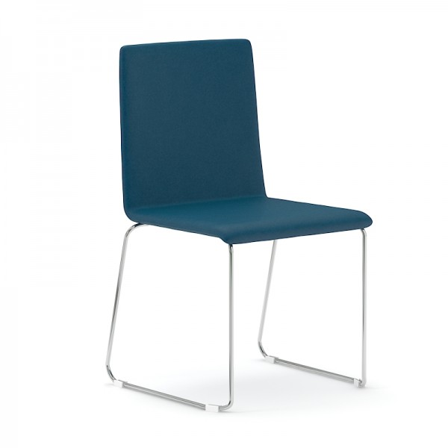 | SXA020 | 60 | 204.00 | 8.1 | 25% | 9180.00
Regal Metall - FRANCIS mit 2 Tablaren, hellgrau RAL 7035 Belastbarkeit max. 20kg/Tablar HxBxT 1000x800x380mm |  | 6110138 | 2 | 256.25 | 8.1 | 25% | 384.38

Total |  |  |  |  |  |  | 31195.54

STANDARD PACK - Lieferung Franko ab CHF 1500.- pro Bestellung - Lieferung Bordsteinkante |  |  | 1
PACK PREMIUM - Montage & Installation bis 1. Etage - Abfallrückgewinnung / Abfallbeseitigung |  |  | 1 | 6239.11 | 8.1 | 50% | 3119.55

TOTAL |  |  |  |  |  |  | 34315.09

Lieferadresse: Containex Containeranlage Technikum-/Wildbachstrasse 8400 Winterthur Stefan Stadler +43 5372 609-4740

Lieferzeit: ca 5-6 Wochen ab Bestellung

Gewünschter Liefertermin : Jan. 2025

